Listi-Mán.
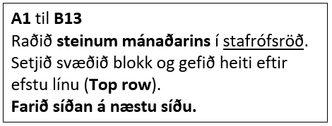
Steinn mánaðarins | Mánuður
Granat | Janúar
Ametyst | Febrúar
Blóðsteinn | Mars
Demantur | Apríl
Smaragður | Maí
Perla | Júní
Rúbín | Júlí
Sardonyx | Ágúst
Safír | September
Ópal | Október
Tópas | Nóvember
Turkís | Desember

Mánuðir
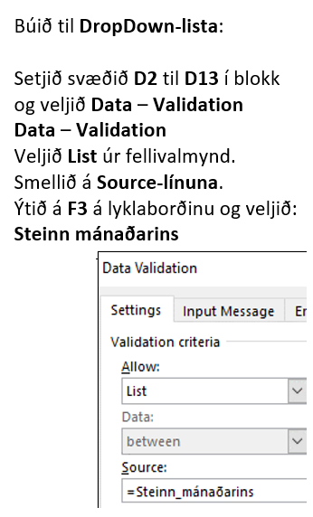
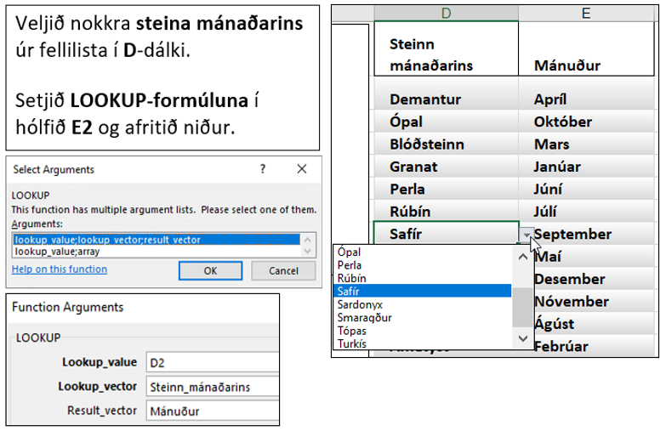
Steinn mánaðarins | Mánuður

Listi-Eink.
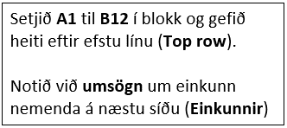
Einkunn | Umsögn
0 | Fall
1 | Fall
2 | Fall
3 | Fall
4 | Ekki nógu gott
5 | Lágmarkseinkunn náð
6 | Í lagi
7 | Gott
8 | Mjög gott
9 | Glæsilegt – Vel gert!
10 | Frábær árangur!

Einkunnir
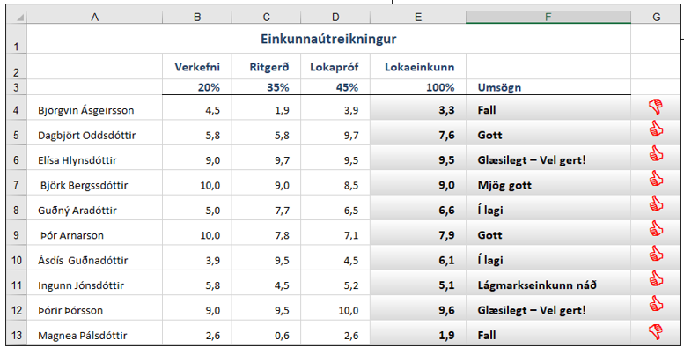
Einkunnaútreikningur
 | Verkefni | Ritgerð | Lokapróf | Lokaeinkunn
 | 20% | 35% | 45% | 100% | Umsögn
Björgvin Ásgeirsson | 4.5 | 1.9 | 3.9
Dagbjört Oddsdóttir | 5.8 | 5.8 | 9.7
Elísa Hlynsdóttir | 9.0 | 9.7 | 9.5
Björk Bergssdóttir | 10.0 | 9.0 | 8.5
Guðný Aradóttir | 5.0 | 7.7 | 6.5
Þór Arnarson | 10.0 | 7.8 | 7.1
Ásdís Guðnadóttir | 3.9 | 9.5 | 4.5
Ingunn Jónsdóttir | 5.8 | 4.5 | 5.2
Þórir Þórsson | 9.0 | 9.5 | 10.0
Magnea Pálsdóttir | 2.6 | 0.6 | 2.6

Listi-Ferðir
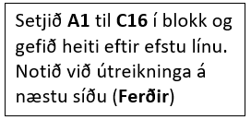
Nöfn ferðamanna | Tegund ferðar | Innborgun
Bogi Guðnason | Sigling | 40,000 ISK
Friðrik Elíasson | Borgarferð | 35,000 ISK
Guðrún Pétursdóttir | Borgarferð | 35,000 ISK
Gunnar Pálsson | Sérferð | 45,000 ISK
Harpa Harðardóttir | Golfferð | 50,000 ISK
Jóel Ingason | Sérferð | 45,000 ISK
Jón Jónsson | Sérferð | 45,000 ISK
Katla Þórðardóttir | Sérferð | 45,000 ISK
Kolbrún Aradóttir | Sérferð | 50,000 ISK
Ólína Atladóttir | Borgarferð | 35,000 ISK
Reynir Másson | Sigling | 30,000 ISK
Sigurður Jónasson | Sigling | 30,000 ISK
Snorri Bjarnason | Sérferð | 45,000 ISK
Ýr Guðnadóttir | Sérferð | 45,000 ISK
Þór Hauksson | Sólarferð | 30,000 ISK

Ferðir
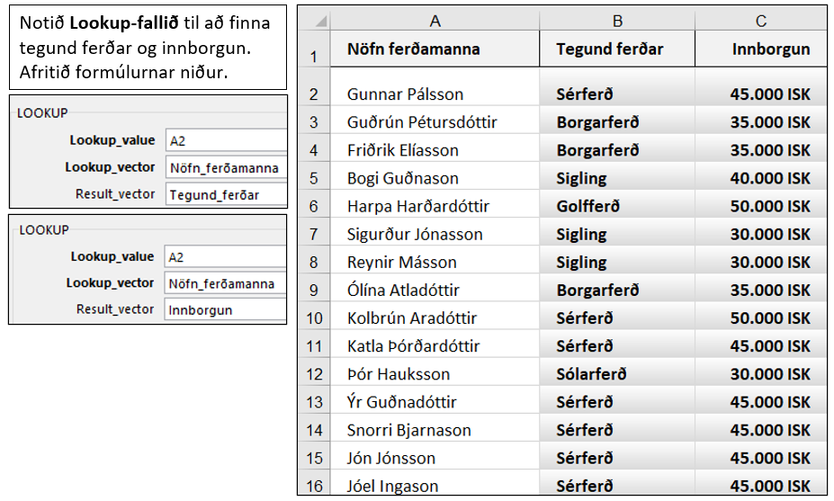
Nöfn ferðamanna | Tegund ferðar | Innborgun
Gunnar Pálsson
Guðrún Pétursdóttir
Friðrik Elíasson
Bogi Guðnason
Harpa Harðardóttir
Sigurður Jónasson
Reynir Másson
Ólína Atladóttir
Kolbrún Aradóttir
Katla Þórðardóttir
Þór Hauksson
Ýr Guðnadóttir
Snorri Bjarnason
Jón Jónsson
Jóel Ingason

